廃棄物申請フォーム（入力例）
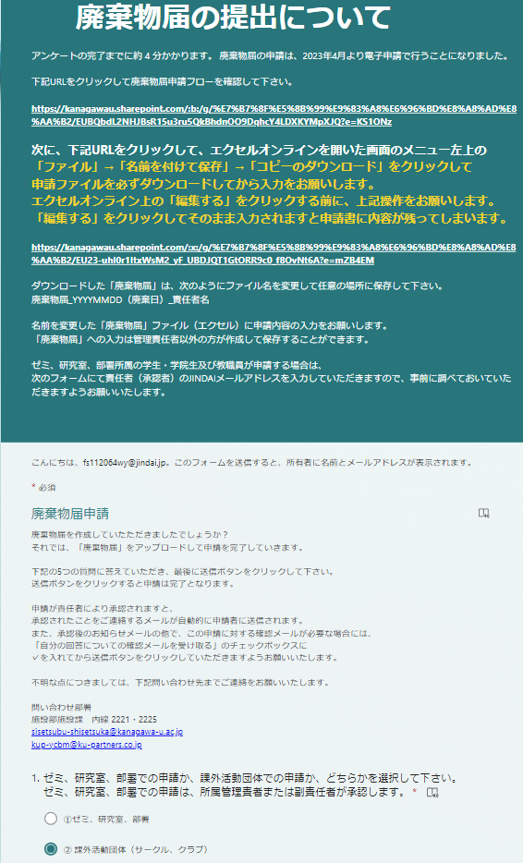
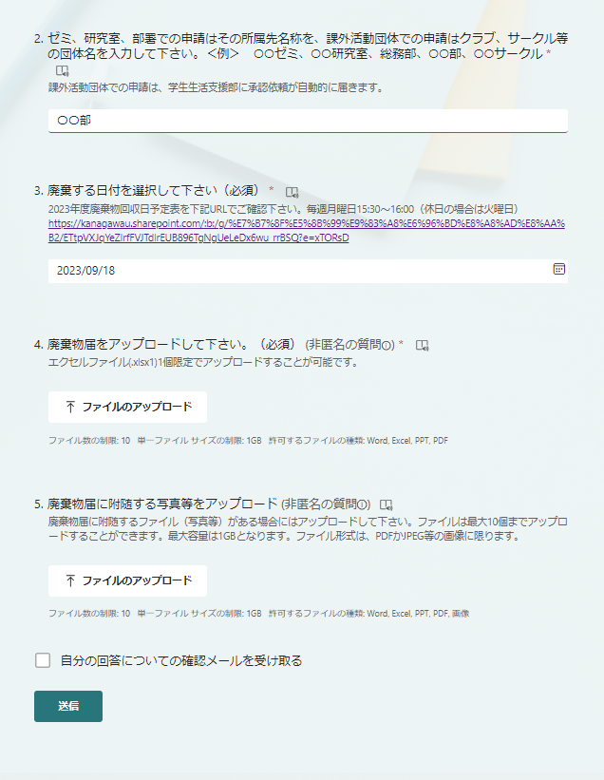

「廃棄物届」をダウンロードし、
必要事項を記入。記入方法は別シート
「廃棄物届（記入例）」を参照

課外活動団体（サークル、クラブ）を選択

所属団体名を記入

「廃棄物回収日予定表」を確認し、
廃棄日を選択

「廃棄物届」をアップロード
※記入方法は別シート
「廃棄物届（記入例）」を参照

申請書に附随した写真をアップロード
※必須ではありません。

廃棄物届（記入例）
 |  |  |  |  |  |  |  |  |  |  | 年 |  | 月 | 日 | 届出

①届出日を記入
廃 棄 物 届
記入不要
所属団体を記入
所属関係者を記入
②「廃棄回収日予定表」を
確認し、予定日を記入
 |  |  |  |  |  | 管理単位番号
 |  |  |  |  |  | 管理単位部署名
 |  |  |  |  |  | 管理責任者名
〇毎週月曜日の１５：３０～１６：００に廃棄物を受け付けます。１６：００には収納を終了しますので、
１５：５０までには２３号館廃棄物倉庫まで運搬をお願いします。
〇授業が無い休日の月曜日は受付せず、次の日の火曜日に受け付けます。ご注意下さい。
○機器備品・管理用品（資産ラベル貼付）の廃棄は、管財課へ「返納伝票」による手続きが
必要です。
○日頃から分別し、「古紙・燃えるゴミ」の混入防止及び「金属ゴミ」の分別回収にご協力願います。

③記載例を参考に廃棄対象
を記入
廃棄物収納予定日 |  |  | 年 |  | 月 |  | 日 | #NUM! | に、２３号館廃棄物倉庫まで運搬します。
 |  | １５時３０分～１６時００分
No | 物品名 |  |  | 数量 |  | 備考（大きさ・材質等） |  |  |  | 種類 |  | 破棄物があった場所
〇物品名、数量、備考、廃棄物があった場所、については、例を参考にしながら記入して下さい。
〇種類については、「粗大ごみ」か「金属ゴミ」をダウンリストから選択して下さい。
例 | 金属製書棚 |  |  | 2 |  | 1800×900×900 一部ガラス製 |  |  |  | 粗大ゴミ |  | 18号館B1
例 | 電源ケーブル類、壊れたプラ製器具 |  |  | 1 |  | 段ボール一箱分 |  |  |  | 金属ゴミ |  | 18-04
例 | 金属製廃材、古い工具箱等 |  |  | 1 |  | 段ボール一箱分 |  |  |  | 粗大ゴミ |  | 18号館1階
1
2
3
4
5
6
7
8
9
10
11
12

」

廃液申請フォーム（入力例）
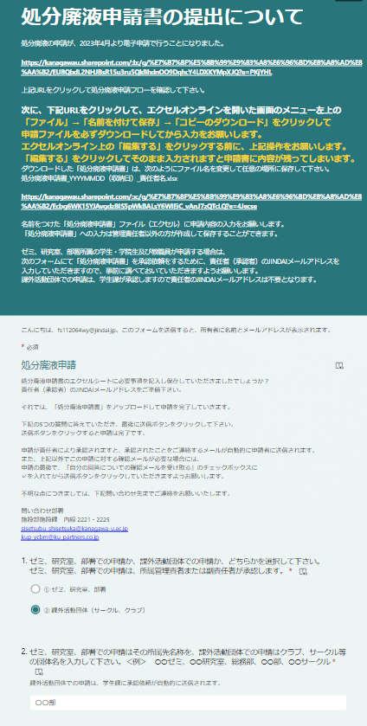
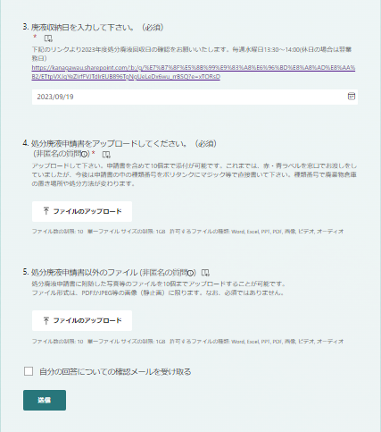

「処分廃液申請書」をダウンロードし、
必要事項を記入。記入方法は別シート
「処分廃液申請書（記入例）」を参照

課外活動団体（サークル、クラブ）を選択

所属団体名を記入

「廃棄物回収日予定表」を確認し、
廃棄日を選択

「処分廃液申請書」をアップロード

申請書に附随した写真をアップロード
※必須ではありません。

処分廃液申請書（記入例）
処分廃液申請書
 |  |  |  | [注意] 定期回収日:毎週水曜日13:30～14:00(休日の場合は翌業務日) 申請は原則として前日まで。
 |  |  |  | 年 月 日提出

①届出日を記入
区 分 | 種 類 |  | 廃 液 名 等 | 成 分 ・ 内 容 | 理学部廃液分類 |  | ２０㍑ﾎﾟﾘﾀﾝｸ等
 |  |  |  |  |  |  | 個 数
 | １ | 廃 油 | 廃油 | 廃油、機械油、切削油、動植物油など。
産 | ２ |  | 有機廃液 | 有機酸、アミン、アルデヒドの水溶液および水溶性切削液など。水分の多い有機廃液。 |  | I-L-10
業 | ３ |  | 含ハロゲン有機廃液 | クロロホルムなどの有害物質以外のハロゲン化有機物を含む廃液。
廃 | ４ | 廃 酸 | 廃酸 | ＰＨ２以上の酸廃液で有害重金属、有害物質を含まない液。（有害重金属以外の重金属は含んでも可)
棄 | ５ |  | 定着液 | 写真定着液。
物 | ６ | 廃アルカリ | 廃アルカリ | ＰＨ１２．５以下のアルカリ液で有害重金属、有害物質を含まない廃液。（有害重金属以外の重金属は含んでも可）
 | ７ |  | 現像液 | 写真現像液。
 | ８ | 廃 油 | 可燃性溶剤 | アセトン、アルコール、酢酸エチル、トルエンなどの一般有機溶剤。 | O-L-1、O-L-2、O-L-5
 | ９ |  | ベンゼン廃液 | ベンゼンを含む一般有機溶剤。
 | １０ |  | 有害溶剤 | トリクロロエチレン、ジクロロメタン等の有害物質を含む塩素系溶剤。 |  | O-L-3
特 | ２６ |  | ジオキサン含有溶剤 | １，４－ジオキサンを含む有機溶剤。 |  | O-L-4
別 | １１ | 廃 酸 | 廃酸 | ＰＨ２以下の酸廃液で有害重金属、有害物質を含まない液。（有害重金属以外の重金属は含んでも可） |  | I-L-13
②必要数を記入
管 | １２ |  | 水銀廃液 | 水銀を含む酸性廃液。
理 | １３ |  | クロム廃液 | クロムを含む酸性廃液。
産 | １４ |  | 酸性有害重金属廃液 | 鉛、カドミウム、砒素、セレンを含む酸性廃液。 | I-L-5（酸性の場合）
業 | １５ |  | フッ酸系廃液 | フッ酸、フッ素系化合物を含む廃液。 |  | I-L-9
業 | ２４ |  | ジオキサン含有廃液 | １，４－ジオキサンを含む酸性廃液。
廃 | １６ | 廃アルカリ | 廃アルカリ | ＰＨ１２．５以上のアルカリ液で有害重金属、有害物質を含まない液。（有害重金属以外の重金属は含んでも可） |  | I-L-12
棄 | １７ |  | 水銀廃液 | 水銀を含むアルカリ性廃液。
物 | １８ |  | クロム廃液 | クロムを含むアルカリ性廃液。
 | １９ |  | シアン廃液 | シアンを含むアルカリ性廃液。
 | ２０ |  | アルカリ有害重金属廃液 | 鉛、カドミウム、砒素、セレンを含むアルカリ性廃液。 | I-L-5(アルカリ性の場合）
 | ２５ |  | ジオキサン含有廃液 | １，４－ジオキサンを含むアルカリ性廃液。
※下記有害重金属・物質の場合は詳細を記入して下さい。 | ２１ | その他 | 可燃性廃棄物 | ウェス、手袋、他[ チップ、ディッシュ、実験プラ、紙くず、アルミホイル ] |  |  |  | 袋
 | ２２ |  | 汚 泥 | シリカゲル、硫酸アルミニウム、他[ ] |  |  |  | 袋
 | ２３ |  |  | 廃試薬（薬品名 ）、ガラスくず、金属くず
※ 有害重金属：[アルキル水銀化合物（Ｒ－Ｈｇ）／水銀またはその化合物（Ｔ－Ｈｇ）／カドミウムまたはその化合物（Ｃｂ）／鉛またはその化合物（Ｐｂ）／砒素またはその化合物（Ａｓ）／六価クロム化合物（Ｃｒ）／
セレンまたはその化合物／シアン化合物（ＣＮ）] を取り扱った「可燃性廃棄物」及び「汚泥」については、上記「成分・内容」欄および廃液(赤)ラベルにそれぞれその有害重金属名を必ず記載すること。
有 害 物 質：ＰＣＢ／トリクロロエチレン／テトラクロロエチレン／ジクロロメタン／四塩化炭素／１，２－ジクロロエタン／有機燐化合物（ＯＲ－Ｐ）／１，１－ジクロロエチレン／シス－１，２－ジクロロエチレン／
 | １，１，１－トリクロロエタン／１，１，２－トリクロロエタン／１，３－ジクロロプロペン／チウラム（テトラメチルチラウムジスルフィド）／シマジン（２－クロロ－４，６－ビス（エチルアミノ）－ｓ－トリアジン）／
 | チオベンカルブ（ｓ－３－クロロベンジル－Ｎ，Ｎ－ジエチルチオカルバマート）／ベンゼン／１，４－ジオキサン（NEW）

 | ※洗浄された容器類は「粗大ごみ」として廃棄してください。

